Emoções por segundo
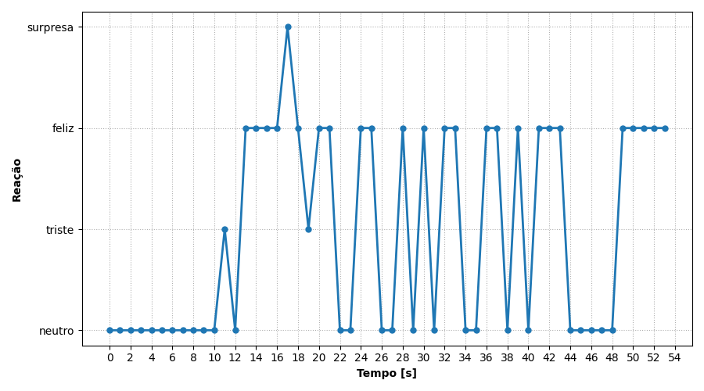
REAÇÃO | TEMPO [s]
neutro | 0
neutro | 1
neutro | 2
neutro | 3
neutro | 4
neutro | 5
neutro | 6
neutro | 7
neutro | 8
neutro | 9
neutro | 10
triste | 11
neutro | 12
feliz | 13
feliz | 14
feliz | 15
feliz | 16
surpresa | 17
feliz | 18
triste | 19
feliz | 20
feliz | 21
neutro | 22
neutro | 23
feliz | 24
feliz | 25
neutro | 26
neutro | 27
feliz | 28
neutro | 29
feliz | 30
neutro | 31
feliz | 32
feliz | 33
neutro | 34
neutro | 35
feliz | 36
feliz | 37
neutro | 38
feliz | 39
neutro | 40
feliz | 41
feliz | 42
feliz | 43
neutro | 44
neutro | 45
neutro | 46
neutro | 47
neutro | 48
feliz | 49
feliz | 50
feliz | 51
feliz | 52
feliz | 53

Ranking de reações
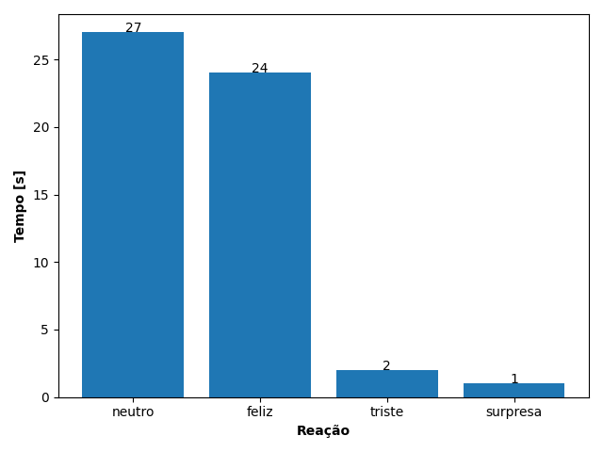
REAÇÃO | TEMPO [s]
neutro | 27
feliz | 24
triste | 2
surpresa | 1

